業務フロー凡例
システム名 |  |  | システム種別 |  | 基本設計書 |  | 作成者 | 作成日 | 更新者 | 更新日 | 版数
POSサーバー |  |  | POSサーバー |  |  |  | LoiLV | 2023-06-07 | LoiLV | 2024-06-05 | 0.11

機能カテゴリ |  | 66_券マスタ設定 |  | 項目 |  | 概要設計書 | 業務フロー凡例

 | ●1_レジ内

●●
画面表示
●●
モーダル表示

●●
処理機能
本来なら、処理内で分岐もあるとは思いますが、今回は、分岐処理についても、一括で処理機能と定義しています。
●●
音声ファイル

 | ●1_レジ周辺機器

セカンドディスプレイ
●●
セカンドディスプレイ画面表示
スキャナー
●●
スキャナー

スキャナー
自動釣銭機
●●
自動釣銭機
プリンター
●●

磁気カードリーダー
磁気カードリーダー
エフケイシステム 両面双方向読み取り MJR-100

 | ●外部連携

●●
API連携
本来ならDBですが、DBの意味で使用しています。
●●
他の機能への連携

●●
端末内DB
設定関連などのDB
最新
ボタン名

最新
分岐・判定

●●
他の機能部門への連携

機能概要
システム名 |  |  | システム種別 |  | 基本設計書 |  | 作成者 | 作成日 | 更新者 | 更新日 | 版数
POSサーバー |  |  | POSサーバー |  |  |  | LoiLV | 2024-05-29 | LoiLV | 2024-06-05 | 0.11

機能カテゴリ |  | 66_券マスタ設定 |  | 項目 |  | 概要設計書 | 機能概要

 | 66_券マスタ設定
 |  |  |  |  |  |  |  |  |  |  |  | 1
 |  |  |  |  |  |  |  |  |  |  |  | 2
X1_メニュー機能
 |  |  |  |  |  |  |  |  |  |  |  | 3
 |  |  |  |  |  |  |  |  |  |  |  | 4
 |  |  |  |  |  |  |  |  |  |  |  | 5
 |  |  |  |  |  |  |  |  |  |  |  | 6
66_券マスタ設定
 |  |  |  |  |  |  |  |  |  |  |  | 7 | SC6601_券マスタ設定画面
店舗情報をタッチすると共通機能を実行する。
各ユーザーのstoreIdに基づいて、各店舗に該当する店舗一覧を取得する。
storeId = 09999の場合、全ての店舗一覧を取得する。
 |  |  |  |  |  |  |  |  |  |  |  | 8
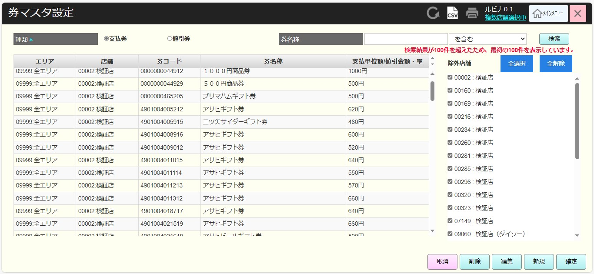
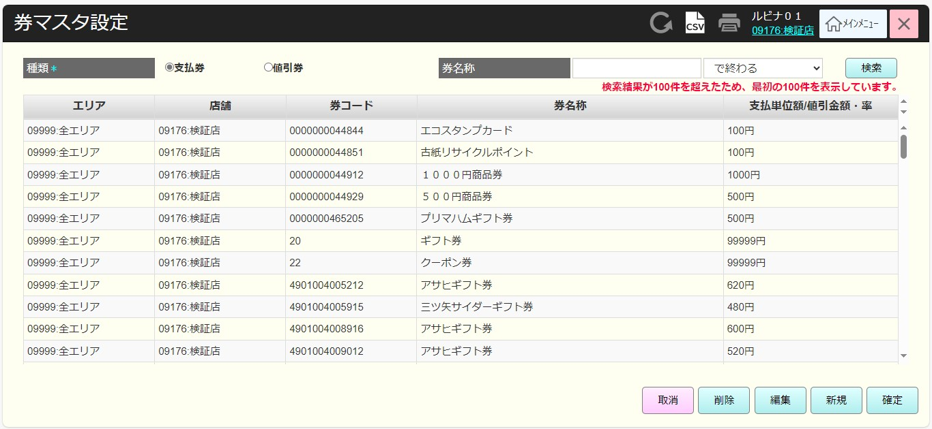
 |  |  |  |  |  |  |  |  |  |  |  | 9
 |  |  |  |  |  |  |  |  |  |  |  | 10
 |  |  |  |  |  |  |  |  |  |  |  | 11
SC6601
券マスタ設定画面
 |  |  |  |  |  |  |  |  |  |  |  | 12
店舗一覧表示モダール APIから返された店舗一覧には除外店舗が含まれている。
1つ以上の店舗選択可能。モダールを初期化すると、デフォルトで全選択する。
観客が選択した店舗を保存する。SC6601_券マスタ設定画面に戻ると、観客が選択した店舗を表示する。SCX0101_メインメニュー画面に戻ると、顧客が選択した店舗をクリアする。
 |  |  |  |  |  |  |  |  |  |  |  | 13
 |  |  |  |  |  |  |  |  |  |  |  | 14
 |  |  |  |  |  |  |  |  |  |  |  | 15
 |  |  |  |  |  |  |  |  |  |  |  | 16
 |  |  |  |  |  |  |  |  |  |  |  | 17
画面初期化
店舗情報（ヘッダー）
 |  |  |  |  |  |  |  |  |  |  |  | 18
 |  |  |  |  |  |  |  |  |  |  |  | 19
・「決定」ボタン：KN6601_券マスタ一覧取得機能を実行する。
・「取消」ボタン：モダールを閉じてSCX101_メインメニュー画面に戻る。
・「全選択」ボタン：モダールの店舗を全て選択する。
・「全解除」ボタン：モダールの店舗を全てクリアする。
 |  |  |  |  |  |  |  |  |  |  |  | 20
 |  |  |  |  |  |  |  |  |  |  |  | 21
 |  |  |  |  |  |  |  |  |  |  |  | 22
 |  |  |  |  |  |  |  |  |  |  |  | 23
MD0101
店舗一覧モダール
 |  |  |  |  |  |  |  |  |  |  |  | 24
 |  |  |  |  |  |  |  |  |  |  |  | 25
・券マスタ一覧取得APIを呼び出す。
・以下の検索条件で検索する。
+種類: [支払券]又は[値引券]
+券名称：入力しないと、全て検索する。券名称を「を含む」、「から始まる」、「で終わる」の形式で検索する。
・画面表示時のデフォルトは[支払券]で検索する。
・データが100件を超えた場合、100件を返して、「検索結果が100件を超えたため、最初の100件を表示しています。」テキストを表示する。
 |  |  |  |  |  |  |  |  |  |  |  | 26
 |  |  |  |  |  |  |  |  |  |  |  | 27
 |  |  |  |  |  |  |  |  |  |  |  | 28
 |  |  |  |  |  |  |  |  |  |  |  | 29
決定
取消
全選択
全解除
 |  |  |  |  |  |  |  |  |  |  |  | 30
 |  |  |  |  |  |  |  |  |  |  |  | 31
 |  |  |  |  |  |  |  |  |  |  |  | 32
 |  |  |  |  |  |  |  |  |  |  |  | 33
KN6601
券マスタ一覧取得機能
AP6601
券マスタ一覧取得
 |  |  |  |  |  |  |  |  |  |  |  | 34
 |  |  |  |  |  |  |  |  |  |  |  | 35
初期表示：
・ヘッダー：CSVボタンを有効にし、「印刷」ボタンを無効にする。
・[種類]: [支払券]を選択する。
・[券名称]: ブランク、状態：有効
・券名称で検索タイプ項目：[を含む]を表示する。
+タッチしてドロップダウンを表示する。
+データリスト：[を含む]、[から始まる]、[で終わる]
・[検索]ボタン：有効
・券一覧には以下の欄が含まれている。
+[店舗]:「コード:名称」形式で表示する。
+[券コード]
+[券名称]
+[支払単位額/値引金額・率]：値引金額（形式：金額 + 円、例：100円)又は割引率(形式:割引率+ %、例：10%)を表示する。
・[除外店舗]:
+デフォルト店舗 (storeId：00002)を選択した場合、除外店舗エリアを表示する。
▸MD0101_店舗一覧モダールから取得した店舗一覧を表示する。
▸MD0101_店舗一覧モダールで除外された店舗にチェックを入れる。
▸[全選択]ボタンをタッチすると、全ての店舗を選択する。
▸[全解除]ボタンをタッチすると、全ての店舗を解除する。
+デフォルト店舗 (storeId：00002)を選択しない場合、除外店舗エリアを表示しない。
・[取消]ボタンと[新規]ボタンを有効にする。
・[削除]ボタン、[編集]ボタン：無効。1つの券レコードが選択された場合、[削除]ボタン、[編集]ボタンを有効にする。
・ [確定]ボタン：無効。券レコード情報に変更があった場合、[確定]ボタンを有効にする。
アクション、イベント：
・「検索」ボタンをタッチすると、KN6601_券マスタ一覧取得機能を実行する。
・「取消」ボタンをタッチすると、画面の情報をクリアする。
+[種類]: [支払券]を選択する。
+[券名称]: ブランク、状態：有効
+券名称で検索タイプ項目：[を含む]を表示する。
+レコード一覧：ブランク
+[削除]、[編集]、[確定]：無効
・[削除]ボタンをタッチすると、券削除機能を実行する。
・[編集]ボタンをタッチすると、編集可能券レコード確認機能を実行する。
・「新規」ボタンをタッチすると、券追加モダールを表示する。
・CSVボタンをタッチすると、CSVデータ出力機能を実行する。
 |  |  |  |  |  |  |  |  |  |  |  | 36 | MD6601_券マスタ追加・編集モダール (エリア削除) | MD6601_券マスタ追加・編集モダール (エリア削除)
 |  |  |  |  |  |  |  |  |  |  |  | 37 | 支払券追加の場合 | 値引券追加の場合
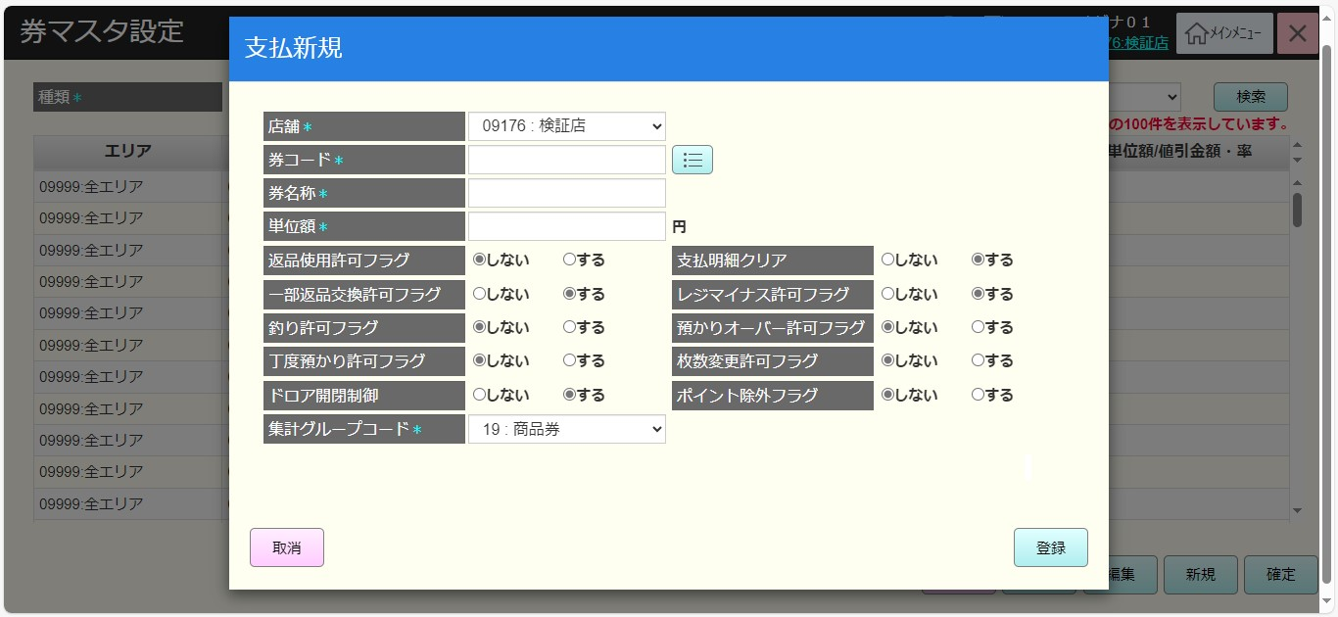
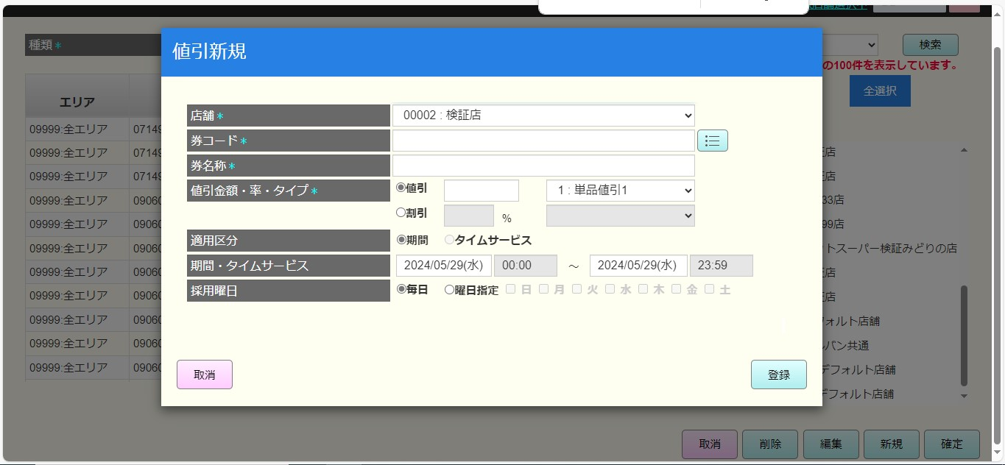
 |  |  |  |  |  |  |  |  |  |  |  | 38
 |  |  |  |  |  |  |  |  |  |  |  | 39
66
検索
 |  |  |  |  |  |  |  |  |  |  |  | 40
 |  |  |  |  |  |  |  |  |  |  |  | 41
 |  |  |  |  |  |  |  |  |  |  |  | 42
SC6601
券マスタ設定画面
 |  |  |  |  |  |  |  |  |  |  |  | 43
全選択
66
 |  |  |  |  |  |  |  |  |  |  |  | 44
 |  |  |  |  |  |  |  |  |  |  |  | 45
 |  |  |  |  |  |  |  |  |  |  |  | 46
 |  |  |  |  |  |  |  |  |  |  |  | 47
全解除
 |  |  |  |  |  |  |  |  |  |  |  | 48
 |  |  |  |  |  |  |  |  |  |  |  | 49
 |  |  |  |  |  |  |  |  |  |  |  | 50
 |  |  |  |  |  |  |  |  |  |  |  | 1
取消
 |  |  |  |  |  |  |  |  |  |  |  | 2
 |  |  |  |  |  |  |  |  |  |  |  | 3
=> Q&A: 現在、フロー28ではデフォルト店舗が09999であるが、フロー66ではデフォルト店舗が00002である。各フローには別のデフォルト店舗があるが、ここでの違いの目的は何ですか?
 |  |  |  |  |  |  |  |  |  |  |  | 4
 |  |  |  |  |  |  |  |  |  |  |  | 5
削除
66.1
 |  |  |  |  |  |  |  |  |  |  |  | 6
 |  |  |  |  |  |  |  |  |  |  |  | 7
 |  |  |  |  |  |  |  |  |  |  |  | 8
 |  |  |  |  |  |  |  |  |  |  |  | 9
編集
66.2
 |  |  |  |  |  |  |  |  |  |  |  | 10
 |  |  |  |  |  |  |  |  |  |  |  | 11
 |  |  |  |  |  |  |  |  |  |  |  | 12
 |  |  |  |  |  |  |  |  |  |  |  | 13
確定
66.3
 |  |  |  |  |  |  |  |  |  |  |  | 14
 |  |  |  |  |  |  |  |  |  |  |  | 15
 |  |  |  |  |  |  |  |  |  |  |  | 16 | MD6601_券マスタ追加・編集モダール (エリア削除) | MD6601_券マスタ追加・編集モダール (エリア削除)
 |  |  |  |  |  |  |  |  |  |  |  | 17 | 支払券編集の場合 | 値引券編集の場合
CSV
66.4
 |  |  |  |  |  |  |  |  |  |  |  | 18
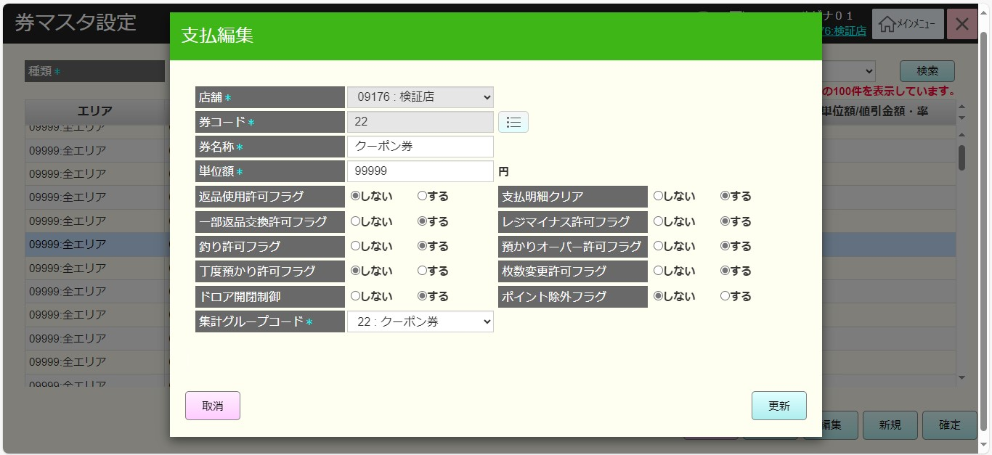
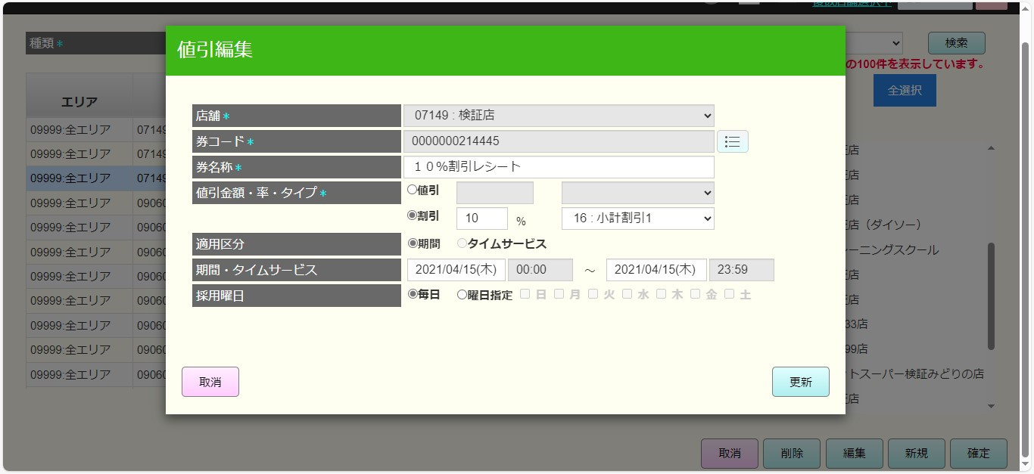
 |  |  |  |  |  |  |  |  |  |  |  | 19
 |  |  |  |  |  |  |  |  |  |  |  | 20
 |  |  |  |  |  |  |  |  |  |  |  | 21
新規
 |  |  |  |  |  |  |  |  |  |  |  | 22
 |  |  |  |  |  |  |  |  |  |  |  | 23
 |  |  |  |  |  |  |  |  |  |  |  | 24
 |  |  |  |  |  |  |  |  |  |  |  | 25
 |  |  |  |  |  |  |  |  |  |  |  | 26
 |  |  |  |  |  |  |  |  |  |  |  | 27
 |  |  |  |  |  |  |  |  |  |  |  | 28
66.5
 |  |  |  |  |  |  |  |  |  |  |  | 29
 |  |  |  |  |  |  |  |  |  |  |  | 30
初期表示：
追加の場合
・[店舗]項目:選択必須
+MD0101_店舗一覧モダールで選択した店舗一覧の最初店舗を表示する。
+タッチすると、MD0101_店舗一覧モダールで選択した店舗のドロップダウンリストを表示する。
・[券コード]項目:入力必須
+券コード入力ボックス：ブランク、数字のみ入力可能、最大15文字
+券コード選択(⋮☰)ボタン：有効
・[券名称]: ブランク、入力必須
・SC6601_券マスタ設定画面での検索条件が以下の場合
1. [支払券]で検索すると、以下の項目を表示する。
+[単位額]：ブランク、数字のみ入力可能、最大15文字、入力必須
+返品使用許可フラグ: 「しない」を選択して、返品使用許可
+一部返品交換許可フラグ: 「する」を選択して、一部返品交換許可
+釣り許可フラグ: 「しない」を選択して、釣り許可
+丁度預かり許可フラグ: 「しない」を選択して、観客から金額丁度預かり許可
+ドロア開閉制御: 「する」を選択して、ドロア開閉を制御する
+支払明細クリア: 「する」を選択して、支払明細をクリアする
+レジマイナス許可フラグ: 「しない」を選択して、レジマイナス許可
+預かりオーバー許可フラグ: 「する」を選択して、預かりオーバー許可
+枚数変更許可フラグ: 「しない」を選択して、枚数変更許可
+ポイント除外フラグ: 「しない」を選択して、ポイント除外許可
ルビナは上記の項目の意味を理解していませんのでご説明お願い致します。
+集計グループコード: 選択必須
▸表示：19:商品券.
▸タッチすると、支払券部門のドロップダウンリストを表示する。
▸一覧の1つ部門のみ選択可能
▸一覧は以下のデータが固定される。15:売掛金, 16:カード, 17:カスミイオン, 18:古紙リサイクル券, 19:"商品券, 20:ギフト券, 21:エコスタンプ, 22:クーポン券, 23:株主優待券, 24:カスミ商品券.
2. [支払券]で検索すると、以下の項目を表示する。
+値引金額・率・タイプ: [値引]又は[割引]で選択可能、入力必須。[値引]を選択すると、[割引]を無効にする。逆も同様。
+ [値引]: 以下の2つ項目を含む。
▸値引入力ボックス：数字のみ入力可能、最大15文字
▸分類ドロップダウン：「1:単品値引1」を表示し、1つの値のみ選択可能。タッチすると、以下の一覧を表示する。 1:単品値引1, 2:単品値引2, 3:単品値引3, 4:単品値引4, 5:単品値引5, 11:小計値引1, 13:小計値引3, 14:小計値引4, 15:小計値引5.
+ [割引]：以下の2つ項目を含む。
▸割引入力ボックス：数字のみ入力可能、最大2文字
▸分類ドロップダウン：「6:単品割引1」を表示し、1つの値のみ選択可能。タッチすると、以下の一覧を表示する。6:単品割引1, 7:単品割引2, 8:単品割引3, 9:単品割引4, 10:単品割引, 16:小計割引1, 17:小計割引2, 18:小計割引3, 19:小計割引4, 20:小計割引5
+ [適用区分]:[期間]を選択する。[タイムサービス]： 無効タイムサービスはいつ有効になりますか?
+ 期間・タイムサービス:
▸当日の0:00～23:59を表示する。
▸[期間]を選択すると、日付のみ選択可能。[タイムサービス]を選択すると、特定のサービス時間の選択許可は必要でしょうか。
+ [採用曜日]: 毎日又は特定の曜日を選択できる。
編集の場合：
・UI：新規追加の場合と同様
・追加と編集を区別するためにUIヘッダーの色を変更し、該当項目に保存されたデータを埋め込み、[券コード]、[店舗]を無効にする。
アクション、イベント：
「取消」ボタンをタッチし、モダールを取り消してSC6601_券マスタ設定画面を表示する。
 |  |  |  |  |  |  |  |  |  |  |  | 31
MD6601
券マスタ追加・編集モダール
 |  |  |  |  |  |  |  |  |  |  |  | 32
 |  |  |  |  |  |  |  |  |  |  |  | 33
 |  |  |  |  |  |  |  |  |  |  |  | 34
 |  |  |  |  |  |  |  |  |  |  |  | 35
 |  |  |  |  |  |  |  |  |  |  |  | 36
 |  |  |  |  |  |  |  |  |  |  |  | 37
 |  |  |  |  |  |  |  |  |  |  |  | 38
 |  |  |  |  |  |  |  |  |  |  |  | 39
券コード入力
券コード選択
⋮☰
登録
取消
 |  |  |  |  |  |  |  |  |  |  |  | 40
 |  |  |  |  |  |  |  |  |  |  |  | 41
 |  |  |  |  |  |  |  |  |  |  |  | 42
 |  |  |  |  |  |  |  |  |  |  |  | 43
66.5.1
66.5.2
66
 |  |  |  |  |  |  |  |  |  |  |  | 44
 |  |  |  |  |  |  |  |  |  |  |  | 45
 |  |  |  |  |  |  |  |  |  |  |  | 46 | MD6602_券検索モダール
KN6602
券提案機能
AP6602
券提案
 |  |  |  |  |  |  |  |  |  |  |  | 47
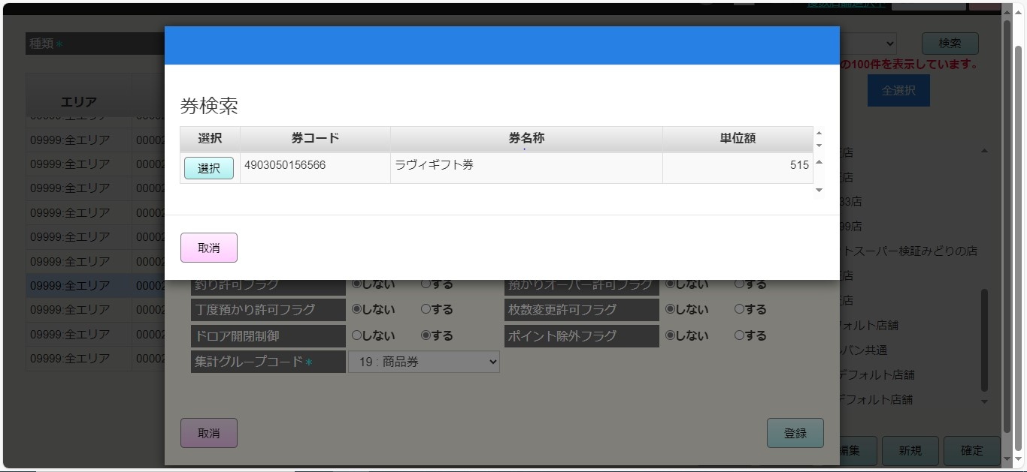
 |  |  |  |  |  |  |  |  |  |  |  | 48
 |  |  |  |  |  |  |  |  |  |  |  | 49
 |  |  |  |  |  |  |  |  |  |  |  | 50
 |  |  |  |  |  |  |  |  |  |  |  | 1
 |  |  |  |  |  |  |  |  |  |  |  | 2
66.5
 |  |  |  |  |  |  |  |  |  |  |  | 3
 |  |  |  |  |  |  |  |  |  |  |  | 4
 |  |  |  |  |  |  |  |  |  |  |  | 5
 |  |  |  |  |  |  |  |  |  |  |  | 6
 |  |  |  |  |  |  |  |  |  |  |  | 7
 | 券コード一覧取得機能 |  |  |  |  |  |  |  |  |  |  | 8
 |  |  |  |  |  |  |  |  |  |  |  | 9
 |  |  |  |  |  |  |  |  |  |  |  | 10
66.5.1
 |  |  |  |  |  |  |  |  |  |  |  | 11
 |  |  |  |  |  |  |  |  |  |  |  | 12
 |  |  |  |  |  |  |  |  |  |  |  | 13
KN6603
券コード一覧取得機能
AP6603
券一覧取得
 |  |  |  |  |  |  |  |  |  |  |  | 14
 |  |  |  |  |  |  |  |  |  |  |  | 15
 |  |  |  |  |  |  |  |  |  |  |  | 16
 |  |  |  |  |  |  |  |  |  |  |  | 17
 |  |  |  |  |  |  |  |  |  |  |  | 18
 |  |  |  |  |  |  |  |  |  |  |  | 19
 |  |  |  |  |  |  |  |  |  |  |  | 20
 |  |  |  |  |  |  |  |  |  |  |  | 21
データなし
データあり
 |  |  |  |  |  |  |  |  |  |  |  | 22
 |  |  |  |  |  |  |  |  |  |  |  | 23
 |  |  |  |  |  |  |  |  |  |  |  | 24
 |  |  |  |  |  |  |  |  |  |  |  | 25
 |  |  |  |  |  |  |  |  |  |  |  | 26
 |  |  |  |  |  |  |  |  |  |  |  | 27
MD_ERROR
「データが見つかりませんでした」エラーモダール
MD6602_券検索モダール
 |  |  |  |  |  |  |  |  |  |  |  | 28
 |  |  |  |  |  |  |  |  |  |  |  | 29
 |  |  |  |  |  |  |  |  |  |  |  | 30
 |  |  |  |  |  |  |  |  |  |  |  | 31
 |  |  |  |  |  |  |  |  |  |  |  | 32
 |  |  |  |  |  |  |  |  |  |  |  | 33
 |  |  |  |  |  |  |  |  |  |  |  | 34
 |  |  |  |  |  |  |  |  |  |  |  | 35
選択
取消
 |  |  |  |  |  |  |  |  |  |  |  | 36
 |  |  |  |  |  |  |  |  |  |  |  | 37
 |  |  |  |  |  |  |  |  |  |  |  | 38
 |  |  |  |  |  |  |  |  |  |  |  | 39
 |  |  |  |  |  |  |  |  |  |  |  | 40
 |  |  |  |  |  |  |  |  |  |  |  | 41
66.5
 |  |  |  |  |  |  |  |  |  |  |  | 42
 |  |  |  |  |  |  |  |  |  |  |  | 43
 |  |  |  |  |  |  |  |  |  |  |  | 44
 |  |  |  |  |  |  |  |  |  |  |  | 45
 |  |  |  |  |  |  |  |  |  |  |  | 46
 |  |  |  |  |  |  |  |  |  |  |  | 47
 |  |  |  |  |  |  |  |  |  |  |  | 48
 |  |  |  |  |  |  |  |  |  |  |  | 49
 |  |  |  |  |  |  |  |  |  |  |  | 50
 |  |  |  |  |  |  |  |  |  |  |  | 1
=> Q&A: 値引と割引の2種類があるようですが、割引率がある券コードを入力した場合、単位額（円）に埋め込んでいますが、割引率に埋め込んだほうがいいと思っています。支払券を作成した場合、割引率がない状態ですが、ご確認お願い致します。
 |  |  |  |  |  |  |  |  |  |  |  | 2
 |  |  |  |  |  |  |  |  |  |  |  | 3
券コードを入力すると、KN6602_券提案機能を実行する。
券情報を取得し、[券名称]項目に券名称を埋め込み、該当する単位額項目に値引金額又は割引率を埋め込む。
見つからない場合、[券名称]項目に「データが見つかりませんでした」を表示する。
 |  |  |  |  |  |  |  |  |  |  |  | 4
 |  |  |  |  |  |  |  |  |  |  |  | 5
 |  |  |  |  |  |  |  |  |  |  |  | 6
 |  |  |  |  |  |  |  |  |  |  |  | 7
 |  |  |  |  |  |  |  |  |  |  |  | 8
 |  |  |  |  |  |  |  |  |  |  |  | 9
・[券コード選択/⋮☰]をタッチすると、KN6603_券コード一覧取得機能を実行し、[店舗]項目で選択した店舗で券一覧を取得する。
‣データがない場合、「データが見つかりませんでした」のエラーモダールを表示する。
‣データがある場合、MD6602_券検索モダールを表示する。
=> Q&A: これらのチケットは、どのフローで作成するか、データがインポートされますか。
 |  |  |  |  |  |  |  |  |  |  |  | 10
 |  |  |  |  |  |  |  |  |  |  |  | 11
 |  |  |  |  |  |  |  |  |  |  |  | 12
 |  |  |  |  |  |  |  |  |  |  |  | 13
 |  |  |  |  |  |  |  |  |  |  |  | 14
 |  |  |  |  |  |  |  |  |  |  |  | 15
 |  |  |  |  |  |  |  |  |  |  |  | 16
・以下の欄を含む券一覧を表示する。
+[選択]ボタンを タッチすると、モダールを閉じてMD6601_券マスタ追加・編集モダールで券コード、券名称、単位額に券データを埋め込む。
+券コード
+券名称
+単位額: 値引金額又は割引率
・「取消」ボタン をタッチすると、モダールを閉じてMD6601_券マスタ追加・編集モダールを表示する。
 |  |  |  |  |  |  |  |  |  |  |  | 17
 |  |  |  |  |  |  |  |  |  |  |  | 18
 |  |  |  |  |  |  |  |  |  |  |  | 19
 |  |  |  |  |  |  |  |  |  |  |  | 20
 |  |  |  |  |  |  |  |  |  |  |  | 21
 |  |  |  |  |  |  |  |  |  |  |  | 22
 |  |  |  |  |  |  |  |  |  |  |  | 23
 |  |  |  |  |  |  |  |  |  |  |  | 24
 |  |  |  |  |  |  |  |  |  |  |  | 25
 |  |  |  |  |  |  |  |  |  |  |  | 26
 | 券マスタデータバリデーションチェック機能 |  |  |  |  |  |  |  |  |  |  | 27
 |  |  |  |  |  |  |  |  |  |  |  | 28
66.5.2
「登録」ボタンをタッチすると、KN6604_券マスタデータバリデーションチェック機能を実行し、モダールに入力したデータのバリデーションチェックを行う。
バリデーションチェックNGの場合、入力項目バリデーションチェックのエラーモダールを表示する。
成功の場合、選択した店舗でSC6601_券マスタ設定画面に券マスタを追加・更新する。
・編集の場合、編集中のレコードを更新する。
・追加の場合：
‣SC6601_券マスタ設定画面に除外店舗エリアが表示された場合、除外店舗リストにない店舗を追加する。
‣SC6601_券マスタ設定画面に除外店舗エリアが表示されない場合、MD0101_店舗一覧モダールで選択した店舗を追加する。
 |  |  |  |  |  |  |  |  |  |  |  | 29
 |  |  |  |  |  |  |  |  |  |  |  | 30
 |  |  |  |  |  |  |  |  |  |  |  | 31
KN6604
券マスタデータバリデーションチェック機能
AP6604
券マスタバリデーションチェック
 |  |  |  |  |  |  |  |  |  |  |  | 32
 |  |  |  |  |  |  |  |  |  |  |  | 33
 |  |  |  |  |  |  |  |  |  |  |  | 34
 |  |  |  |  |  |  |  |  |  |  |  | 35
 |  |  |  |  |  |  |  |  |  |  |  | 36
 |  |  |  |  |  |  |  |  |  |  |  | 37
バリデーションチェックNG
バリデーションチェックOK
 |  |  |  |  |  |  |  |  |  |  |  | 38
 |  |  |  |  |  |  |  |  |  |  |  | 39
 |  |  |  |  |  |  |  |  |  |  |  | 40
 |  |  |  |  |  |  |  |  |  |  |  | 41
MD_ERROR
バリデーションチェックNGのモダール
66
 |  |  |  |  |  |  |  |  |  |  |  | 42
 |  |  |  |  |  |  |  |  |  |  |  | 43
 |  |  |  |  |  |  |  |  |  |  |  | 44
 |  |  |  |  |  |  |  |  |  |  |  | 45
 |  |  |  |  |  |  |  |  |  |  |  | 46
 |  |  |  |  |  |  |  |  |  |  |  | 47
 |  |  |  |  |  |  |  |  |  |  |  | 48
 | 券マスタ削除機能 |  |  |  |  |  |  |  |  |  |  | 49
 |  |  |  |  |  |  |  |  |  |  |  | 50
 |  |  |  |  |  |  |  |  |  |  |  | 1
66.1
 |  |  |  |  |  |  |  |  |  |  |  | 2
券マスタ削除機能を実行する。
・レコードが削除された場合、削除を取り消す。
・以下のレコードが削除された場合、「デフォルト店舗を編集済の為選択できません。」エラーモダールを表示する。該当レコード (StoreId = 00002で同一券コード) が削除されたレコード
・StoreId = 00002のデフォルト店舗のレコードが削除された場合、「他の店舗で券コードが重複するマスタがある場合、 該当するレコードを更新します。 よろしいですか。」の確認モダールを表示する。
・上記以外の場合、UI上のレコードを取り消し線で削除する。
 |  |  |  |  |  |  |  |  |  |  |  | 3
 |  |  |  |  |  |  |  |  |  |  |  | 4
KN6605
券マスタ削除機能
 |  |  |  |  |  |  |  |  |  |  |  | 5
 |  |  |  |  |  |  |  |  |  |  |  | 6
 |  |  |  |  |  |  |  |  |  |  |  | 7
 |  |  |  |  |  |  |  |  |  |  |  | 8
 |  |  |  |  |  |  |  |  |  |  |  | 9
 |  |  |  |  |  |  |  |  |  |  |  | 10
 |  |  |  |  |  |  |  |  |  |  |  | 11
 |  |  |  |  |  |  |  |  |  |  |  | 12
削除されたレコード
該当デフォルト店舗のレコードが削除された
デフォルト店舗に属する。
上記以外の場合
 |  |  |  |  |  |  |  |  |  |  |  | 13
 |  |  |  |  |  |  |  |  |  |  |  | 14
 |  |  |  |  |  |  |  |  |  |  |  | 15
確認モダールにはデフォルト店舗に属するレコードを削除すると、同じ券コードを持つ他の店舗のレコードに影響を与える。
・「はい」をタッチすると、UI上のレコードを削除する。
・「取消」をタッチすると、モダールを取り消す。
 |  |  |  |  |  |  |  |  |  |  |  | 16
MD_ERROR
選択不可エラーモダール
MD_CONFIRM
影響が与えられた該当レコード
 |  |  |  |  |  |  |  |  |  |  |  | 17
 |  |  |  |  |  |  |  |  |  |  |  | 18
 |  |  |  |  |  |  |  |  |  |  |  | 19
 |  |  |  |  |  |  |  |  |  |  |  | 20
 |  |  |  |  |  |  |  |  |  |  |  | 21
 |  |  |  |  |  |  |  |  |  |  |  | 22
 |  |  |  |  |  |  |  |  |  |  |  | 23
 |  |  |  |  |  |  |  |  |  |  |  | 24
66
 |  |  |  |  |  |  |  |  |  |  |  | 25
 |  |  |  |  |  |  |  |  |  |  |  | 26
 |  |  |  |  |  |  |  |  |  |  |  | 27
 |  |  |  |  |  |  |  |  |  |  |  | 28
 | 編集可能券マスタ確認機能 |  |  |  |  |  |  |  |  |  |  | 29
 |  |  |  |  |  |  |  |  |  |  |  | 30
編集可能券マスタ確認機能を実行する。
・レコードが削除されたか、該当レコード (StoreId = 00002で同一券コード) が削除された場合、「デフォルト店舗を編集済の為選択できません。」のエラーモダールを表示する。
・レコードが削除されておらず、StoreId = 00002の場合、「他の店舗で券コードが重複するマスタがある場合、 該当するレコードを更新します。 よろしいですか。」確認モダールを表示する。
・上記以外の場合、MD6601_券マスタ追加・編集モダールを表示する。
 |  |  |  |  |  |  |  |  |  |  |  | 31
66.2
 |  |  |  |  |  |  |  |  |  |  |  | 32
 |  |  |  |  |  |  |  |  |  |  |  | 33
 |  |  |  |  |  |  |  |  |  |  |  | 34
KN6606
編集可能券マスタ確認機能
 |  |  |  |  |  |  |  |  |  |  |  | 35
 |  |  |  |  |  |  |  |  |  |  |  | 36
 |  |  |  |  |  |  |  |  |  |  |  | 37
 |  |  |  |  |  |  |  |  |  |  |  | 38
 |  |  |  |  |  |  |  |  |  |  |  | 39
 |  |  |  |  |  |  |  |  |  |  |  | 40
 |  |  |  |  |  |  |  |  |  |  |  | 41
 |  |  |  |  |  |  |  |  |  |  |  | 42
該当デフォルト店舗のレコードが削除された
デフォルト店舗に属する。
上記以外の場合
 |  |  |  |  |  |  |  |  |  |  |  | 43
 |  |  |  |  |  |  |  |  |  |  |  | 44
 |  |  |  |  |  |  |  |  |  |  |  | 45
確認モダールにはデフォルト店舗に属するレコードを編集すると、同じ券コードを持つ他の店舗のレコードに影響を与える。
・「はい」をタッチすると、MD6601_券マスタ追加・編集モダールを表示する。
・「取消」をタッチすると、モダールを取り消す。
 |  |  |  |  |  |  |  |  |  |  |  | 46
MD_ERROR
選択不可エラーモダール
MD_CONFIRM
影響が与えられた該当レシートクーポン
 |  |  |  |  |  |  |  |  |  |  |  | 47
 |  |  |  |  |  |  |  |  |  |  |  | 48
 |  |  |  |  |  |  |  |  |  |  |  | 49
 |  |  |  |  |  |  |  |  |  |  |  | 50
取消
はい
 |  |  |  |  |  |  |  |  |  |  |  | 1
 |  |  |  |  |  |  |  |  |  |  |  | 2
 |  |  |  |  |  |  |  |  |  |  |  | 3
 |  |  |  |  |  |  |  |  |  |  |  | 4
 |  |  |  |  |  |  |  |  |  |  |  | 5
66
66.5
 |  |  |  |  |  |  |  |  |  |  |  | 6
 |  |  |  |  |  |  |  |  |  |  |  | 7
 |  |  |  |  |  |  |  |  |  |  |  | 8
 |  |  |  |  |  |  |  |  |  |  |  | 9
 | 券マスタ情報更新機能 |  |  |  |  |  |  |  |  |  |  | 10
 |  |  |  |  |  |  |  |  |  |  |  | 11
 |  |  |  |  |  |  |  |  |  |  |  | 12
66.3
券マスタ情報保存APIを呼び出す。
・新しいレコードが追加された場合、新しいレコードを作成する。
・レコード編集の場合
+デフォルト店舗に属しないレコードを更新すると、そのレコードのみを更新する。
+デフォルト店舗に属するレコードを更新すると、同一券コードがある全てのレコードの情報を更新する。
・レコード削除の場合：
+デフォルト店舗に属しないレコードを削除すると、そのレコードのみを削除する。
+デフォルト店舗に属するレコードを削除すると、同一券コードがある全てのレコードを削除する。
・除外された店舗の状態を更新する。
 |  |  |  |  |  |  |  |  |  |  |  | 13
 |  |  |  |  |  |  |  |  |  |  |  | 14
 |  |  |  |  |  |  |  |  |  |  |  | 15
KN6607
券マスタ情報更新機能
AP6605
券マスタ更新
 |  |  |  |  |  |  |  |  |  |  |  | 16
 |  |  |  |  |  |  |  |  |  |  |  | 17
 |  |  |  |  |  |  |  |  |  |  |  | 18
 |  |  |  |  |  |  |  |  |  |  |  | 19
 |  |  |  |  |  |  |  |  |  |  |  | 20
 |  |  |  |  |  |  |  |  |  |  |  | 21
66
 |  |  |  |  |  |  |  |  |  |  |  | 22
 |  |  |  |  |  |  |  |  |  |  |  | 23
 |  |  |  |  |  |  |  |  |  |  |  | 24
 |  |  |  |  |  |  |  |  |  |  |  | 25
 |  |  |  |  |  |  |  |  |  |  |  | 26
 |  |  |  |  |  |  |  |  |  |  |  | 27
 |  |  |  |  |  |  |  |  |  |  |  | 28
 | csvデータ出力機能 |  |  |  |  |  |  |  |  |  |  | 29
 |  |  |  |  |  |  |  |  |  |  |  | 30
66.4
 |  |  |  |  |  |  |  |  |  |  |  | 31
 |  |  |  |  |  |  |  |  |  |  |  | 32 | CSVデータ
 |  |  |  |  |  |  |  |  |  |  |  | 33
KN6608
csvデータ出力機能
データをcsvファイルに出力する。
・行を選択していない場合又は出力が失敗した場合、「リクエストの読み取りが失敗しました。」メッセージがあるエラーモダールが表示される。
・エクスポートが成功した場合は、csvファイルをコンピューターに保存する。
 |  |  |  |  |  |  |  |  |  |  |  | 34
 |  |  |  |  |  |  |  |  |  |  |  | 35
 |  |  |  |  |  |  |  |  |  |  |  | 36
 |  |  |  |  |  |  |  |  |  |  |  | 37
 |  |  |  |  |  |  |  |  |  |  |  | 38
 |  |  |  |  |  |  |  |  |  |  |  | 39
成功出力
失敗出力
 |  |  |  |  |  |  |  |  |  |  |  | 40
 |  |  |  |  |  |  |  |  |  |  |  | 41
 |  |  |  |  |  |  |  |  |  |  |  | 42
MD_ERROR
失敗出力
 |  |  |  |  |  |  |  |  |  |  |  | 43
 |  |  |  |  |  |  |  |  |  |  |  | 44
 |  |  |  |  |  |  |  |  |  |  |  | 45
 |  |  |  |  |  |  |  |  |  |  |  | 46
 |  |  |  |  |  |  |  |  |  |  |  | 47
 |  |  |  |  |  |  |  |  |  |  |  | 48
28
 |  |  |  |  |  |  |  |  |  |  |  | 49
 |  |  |  |  |  |  |  |  |  |  |  | 50

